상품제안서
기내 반입 가능한 16인치 소형 레디백 | 상품코드: F27945

 |  |  |  |  |  |  | 02-412-0044 | www.easy1.co.kr
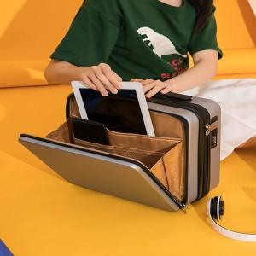

【상세/제작정보】 | <p><span style="font-size: 12pt;"><b>* 배송비- 한박스 10개/ 9000원 별도</b></span></p>

【인쇄/포장옵션】 | 실크 / 포장불가능

【공급단가】 | 수량 | 100~ | 300~ | 500~ | 1,000~ | 3,000~
*VAT별도 | 단가 | 28,800원 | 28,320원 | 27,600원 | 27,120원 | 26,400원

【상품 URL】 | https://dev.easy1.co.kr:443/src/goods_detail.php?gdno=27945

